Sheet1
www.greenpreservo.com
TDS Air = 162, Kadar Besi=0,54 Kadar Besi aqua=0,04 |  | TANGGAL 8-8-2024 | PABRIK: | PGJ DEPOK |  | PRODUKSI: | TAHU CHINA TAHU JUMBO TAHU SUTRA
No. | DESCRIPTIONS |  | PENGGUNAAN GP |  |  |  | REMARK
 |  |  | GP DALAM REBUSAN | GP DALAM BLONG | ANALISA | GP RENDAMAN
1 | Rebusan | GP 500ml kedalam air panas 12,5ltr. Lalu diambil 250cc kedalam rebusan 800-900ltr | 250ml dalam rebusan |  |  |  | Perkwintal Cost sebelum pakai GP: Rp 85.000. Dengan GP estimasi Rp 50.000
2 | Air Garam | masukan GP dulu 2300cc, lalu masukan air panas dan garam . Untuk 200liter air garam |  |  |  |  | Biasanya 1 kwintal non-GP menjadi 580-600pcs tahu jumbo, setelah ditambah GP jadi 720pcs tahu. GP membuat surplus produksi sebanyak 10%
3 | Pembiangan | Ambil air garam yg tercampur GP sebanyak 3.5ltr(No.2). Lalu campurkan kedalam aci 1 tong |  | Masukkan 1 ember 3,5Ltr | diamkan sekitar 2,5jam hasil meningkat | GP ini tetap dapat digunakan sampai dengan 3 hari kedepan dan tidak menurunkan fungsi | Pengadukan tidak lebih dari 2.5jam, Proses ini wajib diikuti agar mendapatkan hasil yang maksimal dan mengembang.
4 | Perendaman | masukan GP 2ltr, lalu masukan air sampai 100ltr dan masukin HO sebanyak 400ml, lalu dipenuhkan sampai 200ltr. Proses ini menahan 24jam air rendamaan tetap bening. |  |  | Air rendaman tetap jernih | pakailah rendaman no 4 ini maka akan mendapatkan pengawetan 24 jam minimal | Kalau pakai HO 2ltr untuk mempertahankan 24jam, maka rasa tahu menjadi berubah tidak ada rasa, dan air rendaman menjadi keruh
5 | TAHU SUTRA | Gunakan cara diatas no 1,2,3 & 4 |  |  | Serat menjadi sangat halus sekali |  | Encerkan rebusan biasanya 9 blong jadikan 10 blong atau 11 blong, maka TAHU SUTRA didapatkan secara sempurna dan mendapatkan BONUS 2 BLONG akibat pemberian GP
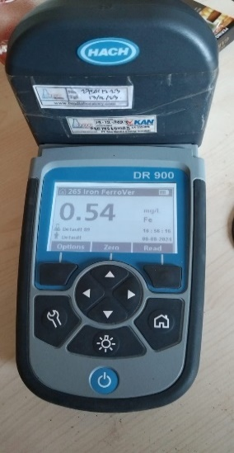
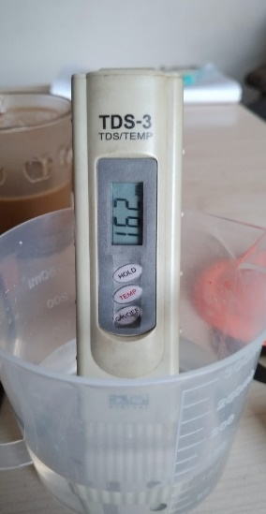
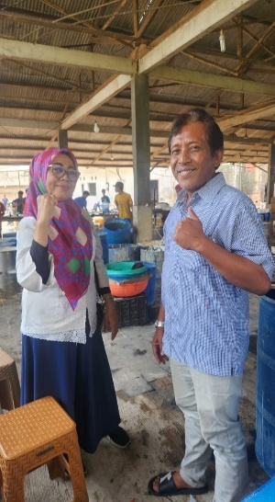
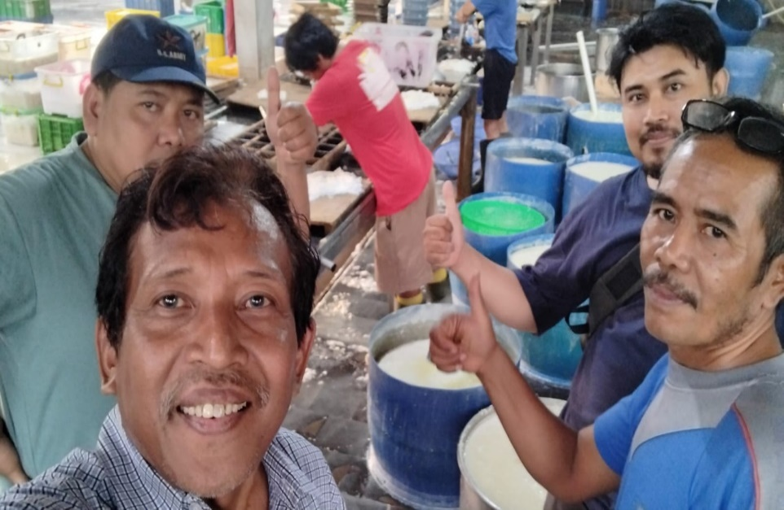
 |  |  | GP | Non-GP | Selisih
 |  |  | 50.000/kg | 85.000/kg
 |  |  | Rp1,000,000 | Rp1,700,000 | Rp700,000
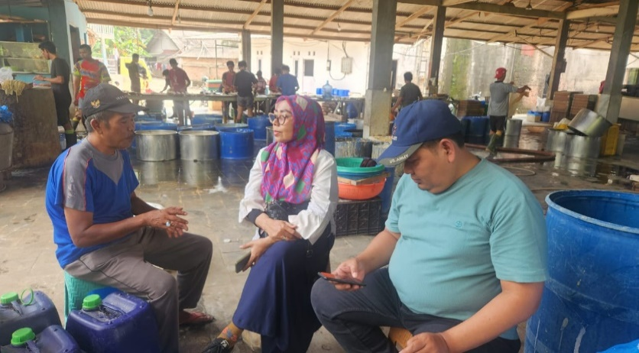

 | Dagusman Gustavo |  | Sirin
 | GREEN PRESERVO |  | PGJ

